業二1-12月業績預算
久威國際股份有限公司
2017年 營收利潤預估表
部門: | 業務二部 |  |  |  |  |  |  |  |  |  |  |  |  |  |  |  |  |  |  |  |  |  |  |  |  |  | 單位:新台幣元
業務人員 | Customer/Project/Product | 2017/01 |  | 2017/02 |  | 2017/03 |  | 2017/04 |  | 2017/05 |  | 2017/06 |  | 2017/07 |  | 2017/08 |  | 2017/09 |  | 2017/10 |  | 2017/11 |  | 2017/12 |  | 2017年度
 |  | 營收 | 毛利 | 營收 | 毛利 | 營收 | 毛利 | 營收 | 毛利 | 營收 | 毛利 | 營收 | 毛利 | 營收 | 毛利 | 營收 | 毛利 | 營收 | 毛利 | 營收 | 毛利 | 營收 | 毛利 | 營收 | 毛利 | 營收 | 毛利
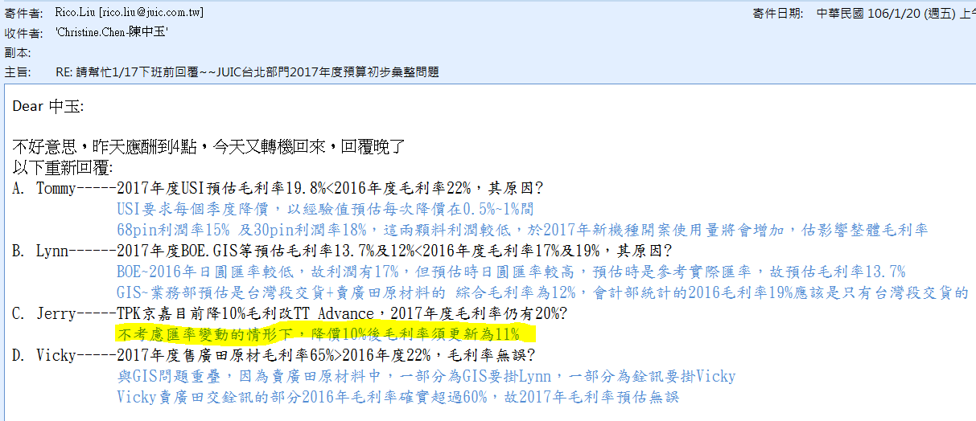
Tommy | USI （然湖、UJU連接器） | 9,500,000 | 1,950,000 | 11,000,000 | 2,100,000 | 10,500,000 | 2,050,000 | 10,500,000 | 2,050,000 | 11,000,000 | 2,200,000 | 11,000,000 | 2,200,000 | 11,000,000 | 2,200,000 | 11,000,000 | 2,200,000 | 11,000,000 | 2,200,000 | 11,000,000 | 2,200,000 | 11,000,000 | 2,200,000 | 11,000,000 | 2,200,000 | 129,500,000 | 25,750,000
 | 智富（東莞峻凌） | 780,000 | 150,000 | 880,000 | 180,000 | 820,000 | 170,000 | 820,000 | 170,000 | 820,000 | 170,000 | 820,000 | 170,000 | 820,000 | 170,000 | 820,000 | 170,000 | 820,000 | 170,000 | 820,000 | 170,000 | 820,000 | 170,000 | 820,000 | 170,000 | 9,860,000 | 2,030,000
 | 高盛達（然湖、UJU連接器） | 200,000 | 40,000 | 300,000 | 50,000 | 280,000 | 45,000 | 400,000 | 70,000 | 400,000 | 70,000 | 400,000 | 70,000 | 400,000 | 70,000 | 400,000 | 70,000 | 400,000 | 70,000 | 350,000 | 60,000 | 350,000 | 60,000 | 350,000 | 60,000 | 4,230,000 | 735,000
 | 三迪 （然湖連接器） | 30,000 | 6,000 | 35,000 | 7,000 | 32,000 | 6,500 | 32,000 | 6,500 | 32,000 | 6,500 | 32,000 | 6,500 | 32,000 | 6,500 | 32,000 | 6,500 | 32,000 | 6,500 | 32,000 | 6,500 | 32,000 | 6,500 | 32,000 | 6,500 | 385,000 | 78,000
Lynn | BOE/ 郡是 ASF/ ENH sensor film | 0 | 0 | 0 | 0 | 0 | 0 | 1,450,000 | 174,000 | 1,757,200 | 366,000 | 1,450,000 | 174,000 | 1,450,000 | 174,000 | 1,450,000 | 174,000 | 1,450,000 | 174,000 | 0 | 0 | 0 | 0 | 0 | 0 | 9,007,200 | 1,236,000
 | GIS/ 膜類（PET、PE、PF、ASF） | 2,687,000 | 322,440 | 774,000 | 92,880 | 954,000 | 114,480 | 1,540,000 | 184,800 | 1,540,000 | 184,800 | 1,385,000 | 166,200 | 1,540,000 | 184,800 | 1,540,000 | 184,800 | 1,166,000 | 139,920 | 2,293,000 | 275,160 | 2,400,000 | 288,000 | 2,500,000 | 300,000 | 20,319,000 | 2,438,280
 | 格雷蒙/ 3D Solution | 0 | 0 | 0 | 0 | 0 | 0 | 1,440,000 | 160,000 | 1,440,000 | 160,000 | 2,880,000 | 320,000 | 2,880,000 | 320,000 | 2,880,000 | 320,000 | 0 | 0 | 0 | 0 | 0 | 0 | 0 | 0 | 11,520,000 | 1,280,000
 | ZUK/ 3D Solution | 0 | 0 | 1,440,000 | 160,000 | 1,440,000 | 160,000 | 1,440,000 | 160,000 | 1,440,000 | 160,000 | 2,880,000 | 320,000 | 0 | 0 | 0 | 0 | 0 | 0 | 0 | 0 | 0 | 0 | 0 | 0 | 8,640,000 | 960,000
Seven | FIH/岩谷泡棉 | 378,000 | 75,600 | 567,000 | 113,400 | 529,200 | 105,840 | 302,400 | 60,480 | 226,800 | 45,360 | 151,200 | 30,240 | 0 | 0 | 113,400 | 22,680 | 189,000 | 37,800 | 378,000 | 71,820 | 302,400 | 57,456 | 0 | 0 | 3,137,400 | 620,676
 | Huawei/3D Solution | 0 | 0 | 0 | 0 | 0 | 0 | 2,304,000 | 320,000 | 2,304,000 | 320,000 | 0 | 0 | 0 | 0 | 2,304,000 | 320,000 | 2,304,000 | 320,000 | 0 | 0 | 0 | 0 | 0 | 0 | 9,216,000 | 1,280,000
 | Laiblo/Gunze ASF | 0 | 0 | 0 | 0 | 0 | 0 | 460,000 | 69,000 | 500,000 | 75,000 | 460,000 | 69,000 | 500,000 | 75,000 | 460,000 | 69,000 | 460,000 | 69,000 | 460,000 | 69,000 | 460,000 | 69,000 | 460,000 | 69,000 | 4,220,000 | 633,000
Jerry | TPK京嘉(OCA、HD Film) | 1,624,760 | 178,724 | 1,300,000 | 143,000 | 1,005,700 | 110,627 | 1,005,700 | 110,627 | 1,005,700 | 110,627 | 1,005,700 | 110,627 | 1,005,700 | 110,627 | 1,005,700 | 110,627 | 2,005,700 | 220,627 | 1,005,700 | 110,627 | 1,005,700 | 110,627 | 2,005,700 | 220,627 | 14,981,760 | 1,647,994
 | 久鋐(冠大原材反射片) | 0 | 0 | 170,000 | 8,500 | 0 | 0 | 0 | 0 | 170,000 | 8,500 | 0 | 0 | 0 | 0 | 0 | 0 | 170,000 | 8,500 | 0 | 0 | 0 | 0 | 170,000 | 8,500 | 680,000 | 34,000
Vicky | Abico銓訊 | 1,380,000 | 487,000 | 1,380,000 | 487,000 | 1,380,000 | 487,000 | 1,380,000 | 487,000 | 1,380,000 | 487,000 | 1,380,000 | 487,000 | 1,380,000 | 487,000 | 1,380,000 | 487,000 | 1,380,000 | 487,000 | 1,380,000 | 487,000 | 1,380,000 | 487,000 | 1,380,000 | 487,000 | 16,560,000 | 5,844,000
 | 圓裕 | 33,600 | 5,600 | 33,600 | 5,600 | 33,600 | 5,600 | 33,600 | 5,600 | 33,600 | 5,600 | 33,600 | 5,600 | 33,600 | 5,600 | 33,600 | 5,600 | 33,600 | 5,600 | 33,600 | 5,600 | 33,600 | 5,600 | 33,600 | 5,600 | 403,200 | 67,200
 | 廣田(原材) | 168,000 | 110,000 | 168,000 | 110,000 | 168,000 | 110,000 | 168,000 | 110,000 | 168,000 | 110,000 | 168,000 | 110,000 | 168,000 | 110,000 | 168,000 | 110,000 | 168,000 | 110,000 | 168,000 | 110,000 | 168,000 | 110,000 | 168,000 | 110,000 | 2,016,000 | 1,320,000
 | 全鴻 | 54,000 | 13,440 | 53,760 | 13,440 | 53,760 | 13,440 | 53,760 | 13,440 | 53,760 | 13,440 | 53,760 | 13,440 | 53,760 | 13,440 | 53,760 | 13,440 | 53,760 | 13,440 | 53,760 | 13,440 | 53,760 | 13,440 | 53,760 | 13,440 | 645,360 | 161,280
Orange | AUO/車載玻璃/Cell Tape | 0 | 0 | 0 | 0 | 500,000 | 80,000 | 500,000 | 80,000 | 1,000,000 | 160,000 | 1,000,000 | 160,000 | 1,000,000 | 160,000 | 1,000,000 | 160,000 | 2,000,000 | 320,000 | 2,000,000 | 320,000 | 1,500,000 | 240,000 | 1,500,000 | 240,000 | 12,000,000 | 1,920,000
合計: |  | 16,835,360 | 3,338,804 | 18,101,360 | 3,470,820 | 17,696,260 | 3,458,487 | 23,829,460 | 4,231,447 | 25,271,060 | 4,652,827 | 25,099,260 | 4,412,607 | 22,263,060 | 4,086,967 | 24,640,460 | 4,423,647 | 23,632,060 | 4,352,387 | 19,974,060 | 3,899,147 | 19,505,460 | 3,817,623 | 20,473,060 | 3,890,667 | 257,320,920 | 48,035,430
核准:

P.S 1.營收金額為未稅
2.列數不足者請自行新增

原預算 | TPK京嘉(OCA、HD Film) | 1,624,760 | 324,952 | 1,300,000 | 260,000 | 1,005,700 | 211,110 | 1,005,700 | 211,110 | 1,005,700 | 211,110 | 1,005,700 | 211,110 | 1,005,700 | 211,110 | 1,005,700 | 211,110 | 2,005,700 | 421,100 | 1,005,700 | 211,110 | 1,005,700 | 211,110 | 2,005,700 | 421,100 | 14,981,760 | 3,116,032

